Sheet1
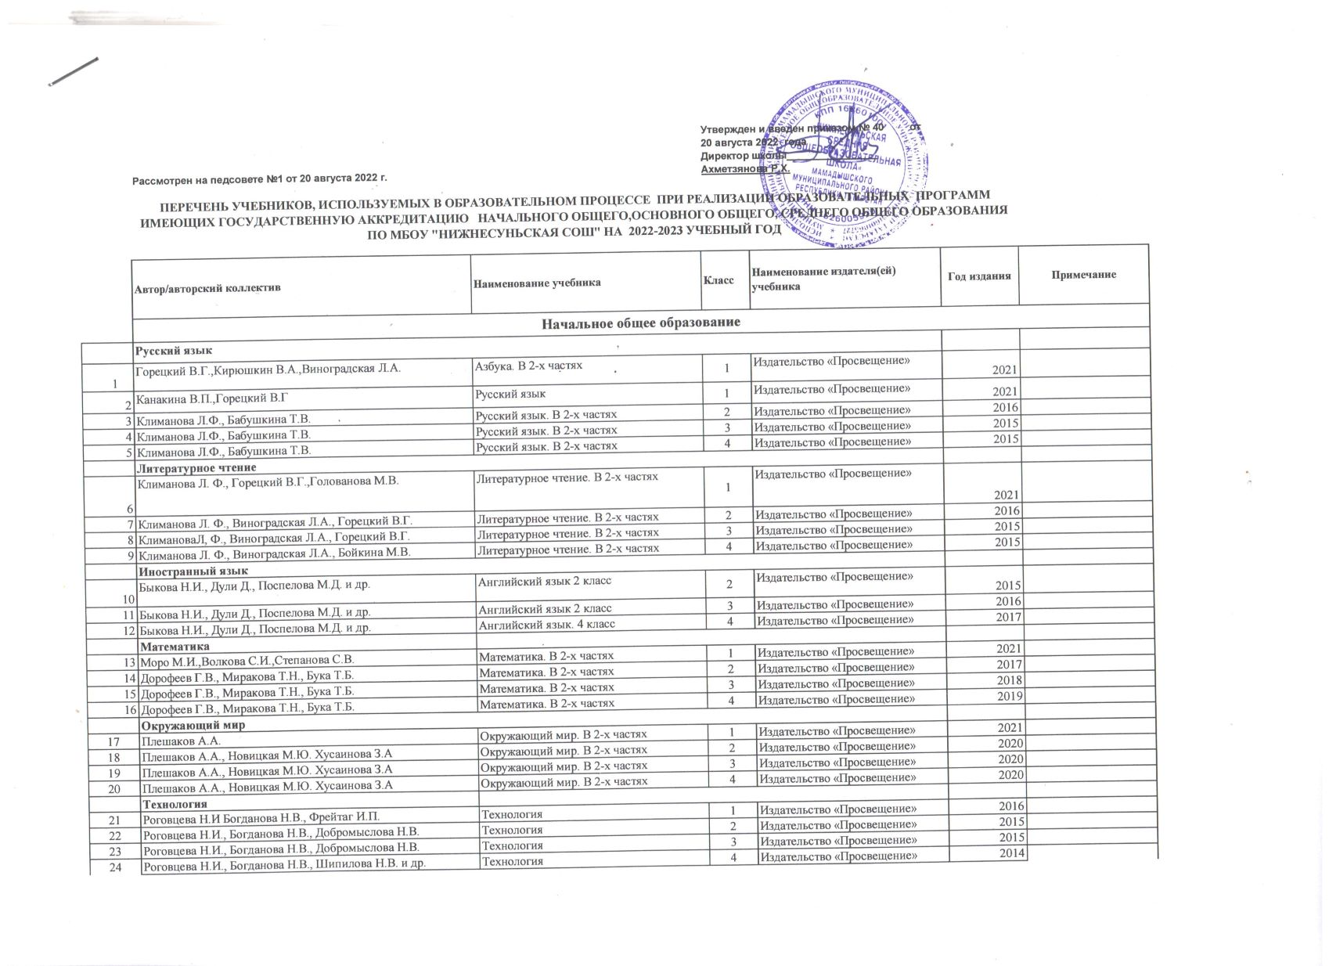

 | Изобразительное искусство
25 | Неменская Л.А.под редакцией Неменского Б.М. | Изобразительное искусство | 1 | Издательство «Просвещение» | 2016
26 | Шпикалова Т.Я., Ершова Л.В. | Изобразительное искусство | 2 | Издательство «Просвещение» | 2015
27 | Шпикалова Т.Я., Ершова Л.В. | Изобразительное искусство | 3 | Издательство «Просвещение» | 2015
28 | Шпикалова Т.Я., Ершова Л.В. | Изобразительное искусство | 4 | Издательство «Просвещение» | 2015
 | Музыка
29 | Критская Е.Д., Сергеева Г.П., Шмагина Т.С. | Музыка | 1 | Издательство «Просвещение» | 2015
30 | Критская Е.Д., Сергеева Г.П., Шмагина Т.С. | Музыка. | 2 | Издательство «Просвещение» | 2015
31 | Критская Е.Д., Сергеева Г.П., Шмагина Т.С. | Музыка | 3 | Издательство «Просвещение» | 2015
32 | Критская Е.Д., Сергеева Г.П., Шмагина Т.С. | Музыка | 4 | Издательство «Просвещение» | 2015
 | Физическая культура
33 | Матвеев А.П. | Физическая культура | 1 | Издательство «Просвещение» | 2015
34 | Матвеев А.П. | Физическая культура | 2 | Издательство «Просвещение» | 2015
35 | Матвеев А.П. | Физическая культура | 3 -4 | Издательство «Просвещение» | 2015
 | Основы духовно-нравственной культуры народов России.
36 | Студеникин М.Т. | Основы духовно-нравственной культуры народов России. Основы светской этики | 4 | Русское слово | 2015
 | Русский язык
37 | Е.А.Быстрова, Л.В.Кибирева | Русский язык. В 2-х частях | 5 | Издательство «Русское слово» | 2015
38 | Е.А.Быстрова, Л.В.Кибирева | Русский язык. В 2-х частях | 6 | Издательство «Русское слово» | 2016
39 | Е.А.Быстрова, Л.В.Кибирева | Русский язык. | 7 | Издательство «Русское слово» | 2017
40 | Е.А.Быстрова,Т.М.Воителева, Л.В.Кибирева | Русский язык. В 2-х частях | 8 | Издательство «Русское слово» | 2018
41 | Е.А.Быстрова,Т.М.Воителева, Л.В.Кибирева | Русский язык | 9 | Издательство «Русское слово» | 2019
 | Литература
42 | Меркин Г.С. | Литература. В 2 ч. | 5 | Русское слово | 2015
43 | Меркин Г. С. | Литература. В 2 ч. | 6 | Русское слово | 2016
44 | Меркин Г.С. | Литература. В 2 ч. | 7 | Русское слово | 2017
45 | Меркин Г. С. | Литература. В 2-х ч. | 8 | Русское слово | 2018
46 | Зинин С. А., Сахаров В.И., Чалмаев В. А. | Литература. В 2 ч. | 9 | Русское слово | 2019
 | Иностранный язык
47 | Ваулина Ю.Е., Дули Д., Подоляко О.Е. | Английский язык | 5 | Издательство «Просвещение» | 2015
48 | Ваулина Ю.Е., Дули Д., Подоляко О.Е. | Английский язык | 6 | Издательство «Просвещение» | 2016
49 | Ваулина Ю.Е., Дули Д., Подоляко О.Е. | Английский язык | 7 | Издательство «Просвещение» | 2017
50 | Ваулина Ю.Е., Дули Д., Подоляко О.Е. | Английский язык | 8 | Издательство «Просвещение» | 2018
51 | Ваулина Ю.Е., Дули Д., Подоляко О.Е. | Английский язык | 9 | Издательство «Просвещение» | 2019
 | Второй иностранный язык
52 | Аверин М.М., Джин Ф., Рорман Л. и др. | Немецкий язык. Второй иностранный язык | 5 | Издательство «Просвещение» | 2019
 | Математика: алгебра и начала математического анализа, геометрия
53 | Виленкин Н.Я.,Жохов В.И. и др. | Математика в 2х частях | 5 | Издательство " МНЕМОЗИНА"Москва | 2021
54 | Виленкин Н.Я.,Жохов В.И. и др. | Математика в 2х частях | 6 | Издательство ООО "ИОЦ МНЕМОЗИНА" | 2018
55 | Макарычев ЮН., Миндюк Н.Г., Нешков К.И. и др. / Под ред. Теляковского С.А. | Алгебра | 7 | Издательство «Просвещение» | 2017
56 | Макарычев Ю.Н., Миндюк Н.Г., Нешков К.И. и др. / Под ред. Теляковского С.А. | Алгебра | 8 | Издательство «Просвещение» | 2018
57 | Макарычев ЮН., Миндюк Н.Г., Нешков К.И. и др. / Под ред. Теляковского С.А. | Алгебра | 9 | Издательство «Просвещение» | 2019
58 | Атанасян Л.С., Бутузов В.Ф., Кадомцев С.Б. и др. | Геометрия. 7-9 классы | 7-9 | Издательство «Просвещение» | 2019
 | Информатика
59 | Л.Л.Босова.,Босова А.Ю. | Информатика: учебник для 7 класса | 7 | БИНОМ. Лаборатория знаний | 2017
60 | Л.Л.Босова.,Босова А.Ю. | Информатика: учебник для 8 класса | 8 | БИНОМ. Лаборатория знаний | 2018
61 | Л.Л.Босова.,Босова А.Ю. | Информатика: учебник для 9 класса | 9 | БИНОМ. Лаборатория знаний | 2019
 | Физика
62 | Перышкин А.В. | Физика | 7 | ДРОФА | 2017
63 | Перышкин А.В. | Физика | 8 | ДРОФА | 2018
64 | Перышкин А.В., Гутник Е.М. | Физика | 9 | ДРОФА | 2019
 | История России
65 | Данилов А. А. | История. Россия с древнейших времён до конца XVI века | 6 | Издательство «Просвещение» | 2016
66 | Н.М.Арсентьев, Данилов А.А. | История России | 7 | Издательство «Просвещение» | 2017
67 | Н.М.Арсентьев, Данилов А.А. | История России | 8 | Издательство «Просвещение» | 2018
 | Н.М.Арсентьев, Данилов А.А. | История России | 9 | Русское слово | 2019
 | Всеобщая история
68 | Вигасин А.А., Годер Г.И., Свенцицкая И.С. | Всеобщая история. История Древнего мира | 5 | Издательство «Просвещение» | 2020
69 | Агибалова Е.В., Донской Г.М. | Всеобщая история. История Средних веков | 6 | Издательство «Просвещение» | 2016
70 | А.Я.Юдовская, П.А.Баранов | Всеобщая история. История Нового времени. Конец XV-XVIII век | 7 | Русское слово | 2017
71 | А.Я.Юдовская, П.А.Баранов | Всеобщая история. История Нового времени XIX -начало XX века | 8 | Русское слово | 2018
72 | А.Я.Юдовская, П.А.Баранов | Всеобщая история. Новейшая история XX - начало XXI века | 9 | Русское слово | 2019
 | Обществознание
73 | Виноградова Н.Ф., Городецкая НИ., Иванова Л.Ф. и др. / Под ред. Боголюбова Л.Н., Ивановой Л.Ф. | Обществознание | 6 | Издательство «Просвещение» | 2016
74 | Виноградова Н.Ф., Городецкая НИ., Иванова Л.Ф. и др. / Под ред. Боголюбова Л.Н., Ивановой Л.Ф. | Обществознание | 7 | Издательство «Просвещение» | 2017
75 | Виноградова Н.Ф., Городецкая НИ., Иванова Л.Ф. и др. / Под ред. Боголюбова Л.Н., Ивановой Л.Ф. | Обществознание | 8 | Издательство «Просвещение» | 2018
76 | Виноградова Н.Ф., Городецкая НИ., Иванова Л.Ф. и др. / Под ред. Боголюбова Л.Н., Ивановой Л.Ф. | Обществознание | 9 | Издательство «Просвещение» | 2019
 | Биология
77 | Пасечник В.В. | Биология | 5--6 | ДРОФА | 2020
78 | Латюшин В.В., Шапкин В. А. | Биология | 7 | ДРОФА | 2017
79 | Колесов Д.В. Маш Р. Д., Беляев И.Н. | Биология | 8 | ДРОФА | 2018
80 | Пасечник В.В., Каменский А.А., Криксунов Е. А. и др. | Биология | 9 | ДРОФА | 2019
 | География
81 | Алексеев А.И.Николина В.В | География | 5--6 | Издательство «Просвещение» | 2020
82 | Алексеев А.И.Николина В.В | География в 2-х ч | 7 | Издательство «Просвещение» | 2018
83 | Алексеев А.И.Николина В.В | География | 8 | Издательство «Просвещение» | 2019
84 | А.И.Алексеев,В.В.Николина | География | 9 | Издательство «Просвещение» | 2019
 | Химия
85 | Рудзитис Г.Е., Фельдман Ф.Г. | Химия | 8 | Издательство «Просвещение» | 2018
86 | Рудзитис Г.Е., Фельдман Ф.Г. | Химия | 9 | Издательство «Просвещение» | 2019
 | Технология
87 | Казакевич В.М., Пичугина Г.В. | Технология. 5 класс | 5 | Издательство «Просвещение» | 2020
88 | Синица Н.В Симоненко В.Д. | Технология. Технологии ведения дома. 6 класс | 6 | Издательский центр ВЕНТАНА-ГРАФ | 2016
89 | Тищенко А.Т., Симоненко В.Д. | Технология. Индустриальные технологии. 6 класс | 6 | Издательский центр ВЕНТАНА-ГРАФ | 2016
90 | Синица Н.В Симоненко В.Д. | Технология. Технологии ведения дома. 7 класс | 7 | Издательский центр ВЕНТАНА-ГРАФ | 2017
91 | Тищенко А.Т., Симоненко В.Д. | Технология. Индустриальные технологии.7 класс | 7 | Издательский центр ВЕНТАНА-ГРАФ | 2017
92 | В.Д.Симоненко,А.А.Электов,Б.А.Гончаров и др. | Технология. 8 класс | 8 | Издательский центр ВЕНТАНА-ГРАФ | 2018
 | Изобразительное искусство
93 | Шпикалова Т.Я., Ершова Л.В., Поровская Г.А. и др. | Изобразительное искусство | 5 | Издательство «Просвещение» | 2018
94 | Шпикалова Т.Я., Ершова Л.В., Поровская Г.А. и др. | Изобразительное искусство | 6 | Издательство «Просвещение» | 2018
95 | Шпикалова Т.Я., Ершова Л.В., Поровская Г.А. и др. | Изобразительное искусство | 7 | Издательство «Просвещение» | 2019
 | Музыка
96 | Сергеева Г.П., Критская Е.Д. | Музыка | 5 | Издательство «Просвещение» | 2018
97 | Сергеева Г.П., Критская Е.Д. | Музыка | 6 | Издательство «Просвещение» | 2018
98 | Сергеева Г.П., Критская Е.Д. | Музыка | 7 | Издательство «Просвещение» | 2018
 | Физическая культура
99 | Виленский М.Я., Туревский И.М., Торочкова Т.Ю. и др. / Под ред. Виленского М.Я. | Физическая культура | 5-7 | Издательство «Просвещение» | 2019
100 | Лях В.И. | Физическая культура | 8-9 | Издательство «Просвещение» | 2019
 | Основы безопасности жизнедеятельности
101 | Смирнов А.Т., Хренников Б.О. / Под ред. Смирнова А.Т. | Основы безопасности жизнедеятельности | 8 | Издательство «Просвещение» | 2018
102 | Виноградова Н.Ф.Н.В.Смирнов | Основы безопасности жизнедеятельности | 7--9 | Издательство «Просвещение» | 2019
 | Основы духовно-нравственной культуры народов России.
103 | Студеникин М.Т. | Основы духовно-нравственной культуры народов России. Основы светской этики | 5 | Русское слово | 2015
 | Среднее общее образование
 | Русский язык и литература
104 | Гольцова Н.Г., Шамшин И.В., Мищерина М.А. | Русский язык. В 2 ч. (базовый уровень) | 10-11 | Русское слово | 2020
105 | Зинин С.А., Сахаров В.И. | Литература. В 2 ч. (базовый уровень) | 10 | Русское слово | 2020
106 | Зинин С.А., Чалмаев В. А. | Русский язык и литература. Литература. В 2 ч. (базовый уровень) | 11 | Русское слово | 2020
 | Иностранный язык
107 | О.В.Афанасьева | Английский язык | 10 | Издательство «Просвещение» | 2020
108 | О.В.Афанасьева | Английский язык | 11 | Издательство «Просвещение» | 2020
 | Обществознание
109 | Котова О.А.,Лискова Т.Е. | Обществознание(базовый уровень) | 10 | Просвещение | 2020
110 | Котова О.А.,Лискова Т.Е. | Обществознание(базовый уровень) | 10 | Просвещение | 2020
 | География
111 | Домогацких Е.М., Алексеевский Н.И. | География. В 2 ч (базовый уровень) | 10-11 | Русское слово | 2020
 | История
112 | Загладин Н.В.,Белоусов Л.С. | Всеобщая история (базовый и углубленный уровни) | 10-11 | Русское слово | 2020
113 | Сахаров А.Н.,Загладин Н.В. | История. (базовый и углубленный уровени) в 2-х частях | 10-11 | Русское слово | 2020
 | Никонов В.А.,Девятов С.В. | История России в 2-х частях | 10 | Издательство «Просвещение» | 2020
 | Математика: алгебра и начала математического анализа, геометрия
114 | Мордкович А.Г., Семенов П.В. | Математика: Алгебра и начала математического анализа 10 класс (базовый и углубленный уровени) | 10 | ИОЦ «Мнемозина» | 2020
115 | Мордкович А.Г., Семенов П.В. | .Математика: Алгебра и начала математического анализа.Геометрия 10- 11 класс (базовый уровень) | 11 | ИОЦ «Мнемозина» | 2020
116 | Атанасян Л.С., Бутузов В.Ф., Кадомцев С.Б. и др. | Геометрия (базовый и профильный уровень) | 10-11 | Издательство «Просвещение» | 2020
 | Информатика
117 | Поляков К.Ю.,Еремин Е.А. | Информатика (базовый и углубленный уровени) в 2-х частях | 10 | БИНОМ. Лаборатория знаний | 2020
118 | Поляков К.Ю.,Еремин Е.А. | Информатика (базовый и углубленный уровени) в 2-х частях | 11 | БИНОМ. Лаборатория знаний | 2021
 | Химия
119 | О.С.Габрилеян, Остроумов И.Г. и другие | Химия | 10 | ДРОФА | 2020
120 | Еремин В.В., Кузьменко Н.Б. | Химия (углубленный уровень) | 11 | ДРОФА | 2022
 | Биология
121 | Сивоглазов В.И., Агафонова И.Б., Захарова Е.Т. | Биология. | 10 | Издательство «Просвещение» | 2020
122 | Пасечник В.В., Каменский А.А., и др. | Биология. (углубленный уровень) | 11 | Издательство «Просвещение» | 2019
 | Физика
123 | Мякишев Т.Я., Буховцев Б.Б., Сотский Н.Н. / Под ред. Парфентьевой Н.А. | Физика (базовый и углубленный уровени) | 10 | Издательство «Просвещение» | 2020
124 | Мякишев Г.Я., Буховцев Б.Б., Чаругин В.М. / Под ред. Парфентьевой НА. | Физика (базовый и углубленный уровени) | 11 | Издательство «Просвещение» | 2020
 | Физическая культура
125 | Лях В.И. | Физическая культура (базовый уровень) | 10-11 | Издательство «Просвещение» | 2015
 | Основы безопасности жизнедеятельности (базовый уровень) (учебный предмет)
126 | Ким С.В.,Горский В.А. | Основы безопасности жизнедеятельности | 10--11 | Издательство «Просвещение» | 2020
 | 2. Учебники, рекомендуемые к использованию при реализации части основной образовательной программы, формируемой участниками образовательных отношений
127 | Сергеева Г.П., Кашекова,И.Э., Критская Е.Д. | Искусство | 8 9 | Издательство «Просвещение» | 2017
128 | В.М.Чаругин | Астрономия 10--11 классы базовый уровень | 10-11 | Издательство «Просвещение» | 2018
 | 3.Учебники на родном языке 3.1. Начальное общее образование
 | Автор/авторский коллектив | Наименование учебника | Класс | Наименование издателя(ей) учебника
 | Литературное чтение на родном языке
129 | Гарифуллина Ф.Ш., Мияссарова И.Х. | Алифба | 1 | Издательство «Магариф-Вакыт» | 2016
130 | Сафиуллина Г.М.,Гарифуллина Ф.Ш., и др. | Литературное чтение.(Әдәби уку) в 2 ч. | 1 | Издательство «Магариф-Вакыт» | 2016
131 | Сафиуллина Г.М.,Гарифуллина Ф.Ш., и др. | Литературное чтение.(Әдәби уку) в 3 ч. | 2 | Издательство «Магариф-Вакыт» | 2017
132 | Сафиуллина Г.М,Хасанова и др. | Литературное чтение.(Әдәби уку) в 3 ч. | 3 | Издательство «Магариф-Вакыт» | 2015
133 | Сафиуллина Г.М,Хасанова и др. | Литературное чтение.(Әдәби уку) в 3 ч. | 4 | Издательство «Магариф-Вакыт» | 2015
 | Родной язык на татарском языке
134 | Мияссарова И.Х., Харисова Ч.М. | Татарский язык | 1 | Издательство «Магариф-Вакыт» | 2016
136 | Мияссарова И.Х., Файзрахманова К.Ф. | Татарский язык в 2 ч. | 2 | Издательство «Магариф-Вакыт» | 2017
136 | Мияссарова И.Х., Файзрахманова К.Ф. | Татарский язык в 2 ч. | 3 | Издательство «Магариф-Вакыт» | 2014
137 | Мияссарова И.Х., Файзрахманова К.Ф. | Татарский язык в 2 ч. | 4 | Издательство «Магариф-Вакыт» | 2015
 | Основное общее образование
138 | Харисова Ч.М., Максимов Н.В., Сайфутдинов Р.Р. | Родной язык (Татар теле) | 5 | ГУП РТ "Татарское книжное издательство" | 2015
139 | Юсупов Ф.Ю., Харисова Ч.М., Сайфутдинов Р.Р. | Родной язык (Татар теле) | 6 | ГУП РТ "Татарское книжное издательство" | 2014
140 | Максимов Н.В., Набиуллина Г.А. | Родной язык (Татар теле) | 7 | ГУП РТ "Татарское книжное издательство" | 2014
141 | Закиев М.З., Максимов Н.В. | Родной язык (Татар теле) | 8 | ГУП РТ "Татарское книжное издательство" | 2015
143 | Закиев М.З., Ибрагимов С.М. | Родной язык (Татар теле) | 9 | ГУП РТ "Татарское книжное издательство" | 2015
143 | Ганиева Ф.А., Сабирова Л.Г. | Әдәбият (Татарская литература) | 5 | ГУП РТ "Татарское книжное издательство" | 2014
144 | Ганиева Ф.А., Гарифуллина М.Д. | Әдәбият (Татарская литература) | 6 | ГУП РТ "Татарское книжное издательство" | 2014
145 | Абдуллина Д.М., Хисматова Л.К., Завгарова Ф.Х. | Әдәбият (Татарская литература) в 2 ч. | 7 | ГУП РТ "Татарское книжное издательство" | 2014
146 | Ганиева Ф.А., Рамазанова Ч.Р. | Әдәбият (Татарская литература) в 2 ч. | 8 | ГУП РТ "Татарское книжное издательство" | 2015
147 | Закирзянов А.М., Фахрутдинова Г.М. | Әдәбият (Татарская литература) в 2 ч. | 9 | ГУП РТ "Татарское книжное издательство" | 2016
 | Среднее общее образование
148 | Закиев М.З., Максимов Н.В. | Татар теле (Татарский язык) | 10 11 | ГУП РТ "Татарское книжное издательство" | 2022
149 | Ф.А.Ганиева, Д.М.Абдуллина | Әдәбият (Татарская литература) в 2 ч. | 10 | ГУП РТ "Татарское книжное издательство" | 2021
150 | Ф.А.Ганиева, Ч.Р.Рамазанова | Әдәбият (Татарская литература) в 2 ч. | 11 | ГУП РТ "Татарское книжное издательство" | 2017

